Titel
Statistischer Bericht


15. koordinierte Bevölkerungsvorausberechnung - Deutschland
Berichtszeitraum 2021-2070
EVAS-Nummer 12421
Ergänzung zur Datenbank GENESIS-Online

Erschienen am 02. Dezember 2022

GENESIS-Online
zur Inhaltsübersicht
Für den Bereich Bevölkerungsvorausberechnungen sind in GENESIS-Online folgende Abrufmöglichkeiten gegeben:
Code | Inhalt | Zeitraum
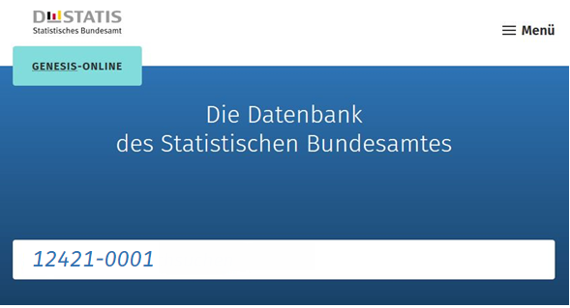
12421-0001 | Vorausberechneter Bevölkerungsstand: Deutschland, Stichtag, Varianten der Bevölkerungsvorausberechnung | 31.12.2021 bis 31.12.2070
12421-0002 | Vorausberechneter Bevölkerungsstand: Deutschland, Stichtag, Varianten der Bevölkerungsvorausberechnung, Geschlecht, Altersjahre | 31.12.2021 bis 31.12.2070
12421-0003 | Vorausberechneter Bevölkerungsstand: Bundesländer, Stichtag, Varianten der Bevölkerungsvorausberechnung | 31.12.2021 bis 31.12.2070
12421-0004 | Vorausberechneter Bevölkerungsstand: Bundesländer, Stichtag, Varianten der Bevölkerungsvorausberechnung, Geschlecht, Altersjahre | 31.12.2021 bis 31.12.2070
12421-0100 | Vorausberechnete Privathaushalte: Deutschland, Jahre, Varianten der Haushaltsvorausberechnung, Haushaltsgröße | 2019 bis 2040
12421-0101 | Vorausberechnete Privathaushalte: Bundesländer, Jahre, Varianten der Haushaltsvorausberechnung, Haushaltsgröße | 2019 bis 2040

Geben Sie den Code
(z. B. 12421-0001) in das Suchfenster der Datenbank GENESIS-Online ein.

